13 年少人口（15歳未満人口）比率
13 年少人口（15歳未満人口）比率

 | 時点 2024(R6)年10月1日（毎年）
 | 単位 ％ |  |  |  |  |  |  |  | 偏差値 |  | 47.7
順位 |  | 都道府県名 |  | 数 値 |  |  | 順位 | 都道府県名 |  | 数 値

 |  | 0 | 全 国 |  | 11.2 | 0.0 | 22 | 0 | 大 阪 |  | 11.1 | 0
1 |  | 0 | 沖 縄 |  | 15.8 | 0.0 | 25 | ◎ | 千 葉 |  | 11.0 | 0
2 |  | 0 | 滋 賀 |  | 12.7 | 0.0 | 25 | 0 | 奈 良 |  | 11.0 | 0
2 |  | 0 | 佐 賀 |  | 12.7 | 0.0 | 27 | 0 | 神奈川 |  | 10.9 | 0
4 |  | 0 | 熊 本 |  | 12.6 | 0.0 | 27 | 0 | 和歌山 |  | 10.9 | 0
5 |  | 0 | 宮 崎 |  | 12.5 | 0.0 | 29 | 0 | 宮 城 |  | 10.8 | 0
5 |  | 0 | 鹿児島 |  | 12.5 | 0.0 | 29 | 0 | 茨 城 |  | 10.8 | 0
7 |  | 0 | 福 岡 |  | 12.4 | 0.0 | 29 | 0 | 栃 木 |  | 10.8 | 0
8 |  | 0 | 愛 知 |  | 12.2 | 0.0 | 29 | 0 | 群 馬 |  | 10.8 | 0
9 |  | 0 | 長 崎 |  | 11.9 | 0.0 | 29 | 0 | 山 梨 |  | 10.8 | 0
10 |  | 0 | 鳥 取 |  | 11.8 | 0.0 | 29 | 0 | 山 口 |  | 10.8 | 0
10 |  | 0 | 広 島 |  | 11.8 | 0.0 | 29 | 0 | 愛 媛 |  | 10.8 | 0
12 |  | 0 | 福 井 |  | 11.7 | 0.0 | 36 | 0 | 京 都 |  | 10.6 | 0
12 |  | 0 | 島 根 |  | 11.7 | 0.0 | 37 | 0 | 福 島 |  | 10.5 | 0
12 |  | 0 | 岡 山 |  | 11.7 | 0.0 | 37 | 0 | 東 京 |  | 10.5 | 0
15 |  | 0 | 兵 庫 |  | 11.5 | 0.0 | 37 | 0 | 新 潟 |  | 10.5 | 0
16 |  | 0 | 岐 阜 |  | 11.4 | 0.0 | 37 | 0 | 富 山 |  | 10.5 | 0
16 |  | 0 | 香 川 |  | 11.4 | 0.0 | 41 | 0 | 山 形 |  | 10.4 | 0
16 |  | 0 | 大 分 |  | 11.4 | 0.0 | 41 | 0 | 徳 島 |  | 10.4 | 0
19 |  | 0 | 石 川 |  | 11.3 | 0.0 | 43 | 0 | 高 知 |  | 10.3 | 0
20 |  | 0 | 長 野 |  | 11.2 | 0.0 | 44 | 0 | 岩 手 |  | 10.1 | 0
20 |  | 0 | 三 重 |  | 11.2 | 0.0 | 45 | 0 | 北海道 |  | 9.9 | 0
22 |  | 0 | 埼 玉 |  | 11.1 | 0.0 | 46 | 0 | 青 森 |  | 9.8 | 0
22 |  | 0 | 静 岡 |  | 11.1 | 0.0 | 47 | 0 | 秋 田 |  | 8.8 | 0
年少人口（15歳未満人口）比率
北海道 | 9.9
青 森 | 9.8
岩 手 | 10.1
宮 城 | 10.8
秋 田 | 8.8
山 形 | 10.4
福 島 | 10.5
茨 城 | 10.8
栃 木 | 10.8
群 馬 | 10.8
埼 玉 | 11.1
千 葉 | 11.0
東 京 | 10.5
神奈川 | 10.9
新 潟 | 10.5
富 山 | 10.5
石 川 | 11.3
福 井 | 11.7
山 梨 | 10.8
長 野 | 11.2
岐 阜 | 11.4
静 岡 | 11.1
愛 知 | 12.2
三 重 | 11.2
滋 賀 | 12.7
京 都 | 10.6
大 阪 | 11.1
兵 庫 | 11.5
奈 良 | 11.0
和歌山 | 10.9
鳥 取 | 11.8
島 根 | 11.7
岡 山 | 11.7
広 島 | 11.8
山 口 | 10.8
徳 島 | 10.4
香 川 | 11.4
愛 媛 | 10.8
高 知 | 10.3
福 岡 | 12.4
佐 賀 | 12.7
長 崎 | 11.9
熊 本 | 12.6
大 分 | 11.4
宮 崎 | 12.5
鹿児島 | 12.5
沖 縄 | 15.8

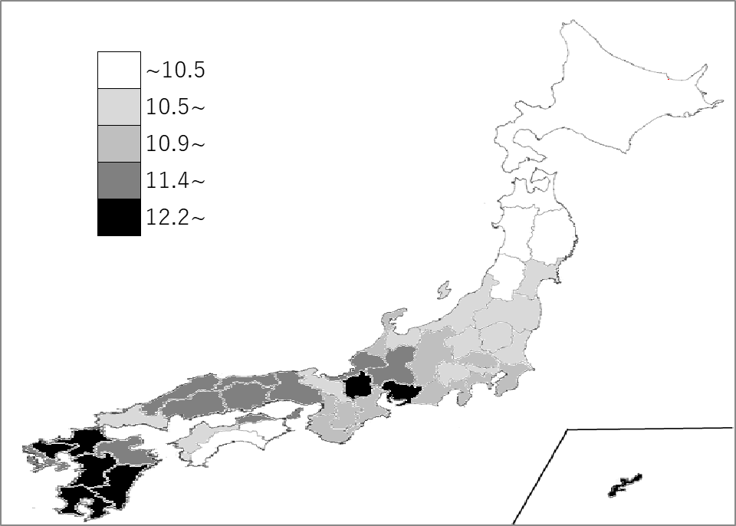
千葉県の推移
令和2年 | 11.9 | 27
令和3年 | 11.6 | 24
令和4年 | 11.4 | 24
令和5年 | 11.2 | 24
令和6年 | 11 | 25

《備 考》 ・資料出所 総務省統計局「人口推計年報－2024年10月1日現在推計人口」 ・算出方法 年少人口÷総人口 ・参 考 千葉県の年少人口は、688千人で6位。全国は、13,830千人。 ＊推移グラフの令和2年の数値は、総務省統計局「令和2年国勢調査」の数値です。

